Sheet1
LAN | Numeruojama sąsajų | Potinklio tipas | Potinklio dydis | Prefiksas | Kaukė | Adresų segmentas nuo - iki
 |  |  |  |  |  |  | KT projektas
sei-a | 29 | Admin | 32 | /27 | 255.255.255.224 | 193.210.5.0 - 193.210.5.31 | Vytenis Kriščiūnas
avi-a | 16 | Admin | 32 | /27 | 255.255.255.224 | 193.210.5.32 - 193.210.5.63
vei-a | 12 | Admin | 16 | /28 | 255.255.255.240 | 193.210.5.64 - 193.210.5.79 | Apibendrinimas. Viską padaryti pavyko išskyrus įdėti paveikslėlį.
tei-a | 4 | Admin | 8 | /29 | 255.255.255.248 | 193.210.5.80 - 193.210.5.87
Laz | 2 | Admin | 4 | /30 | 255.255.255.252 | 193.210.5.88 - 193.210.5.91
Rlaz-Rvei | 2 | Tarnyb | 4 | /30 | 255.255.255.252 | 10.10.10.128 - 10.10.10.131
Rlaz-Ravi | 2 | Tarnyb | 4 | /30 | 255.255.255.252 | 10.10.10.132 - 10.10.10.135
Rlaz-Rsei | 2 | Tarnyb | 4 | /30 | 255.255.255.252 | 10.10.10.136 - 10.10.10.139
Rlaz-Rtei | 2 | Tarnyb | 4 | /30 | 255.255.255.252 | 10.10.10.140 - 10.10.10.143
tei-v | 31 | Viesas | 64 | /26 | 255.255.255.192 | 122.160.32.0 - 122.160.32.63
kap | 15 | Viesas | 32 | /27 | 255.255.255.224 | 122.160.32.64 - 122.160.32.95
vei-v | 19 | Viesas | 32 | /27 | 255.255.255.224 | 122.160.32.96 - 122.160.32.127
sei-v | 13 | Viesas | 16 | /28 | 255.255.255.240 | 122.160.32.128 - 122.160.32.143
avi-v | 13 | Viesas | 16 | /28 | 255.255.255.240 | 122.160.32.144 - 122.160.32.159

 |  |  |  |  | Duomenys: | 203 (12v+27a) 14v 18v+10a 12v+14a 30v+2a 122.160.32.0/21 193.210.5.0/26 10.10.10.128/27
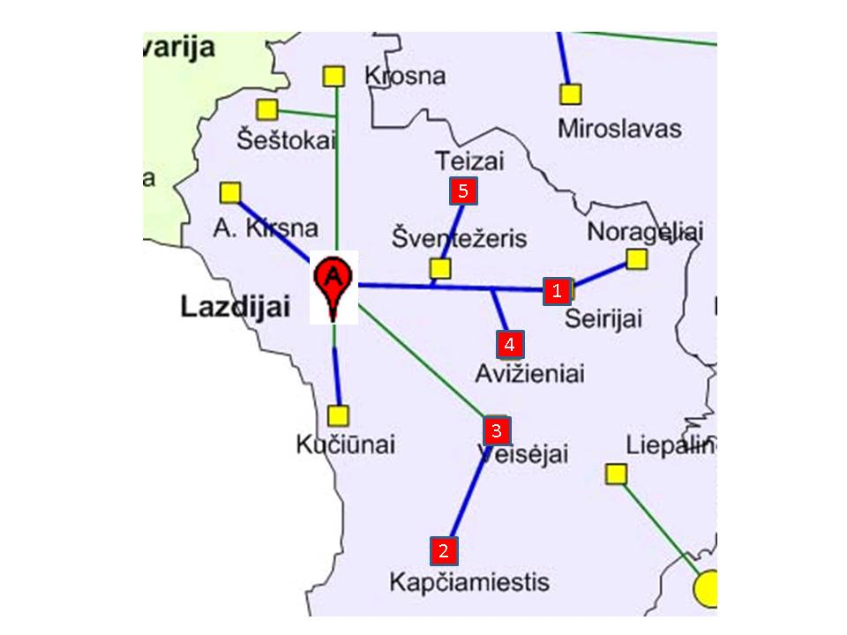
Paskirtis | Duotas segmentas | Panaudota | Liko laisvų
Viešiems mokyklų tinklams | 122.160.32.0/21 | 122.160.32.0 - 122.160.32.159 | 122.160.32.160 -122.160.39.255
Administracijų tinklams | 193.210.5.0/25 | 193.210.5.0 - 193.210.5.91 | 193.210.5.92 - 193.210.5.127
Tarnybiniams ryšiams | 10.10.10.128/27 | 10.10.10.128 - 10.10.10.143 | 10.10.10.144 - 10.10.10.159

